Sheet1
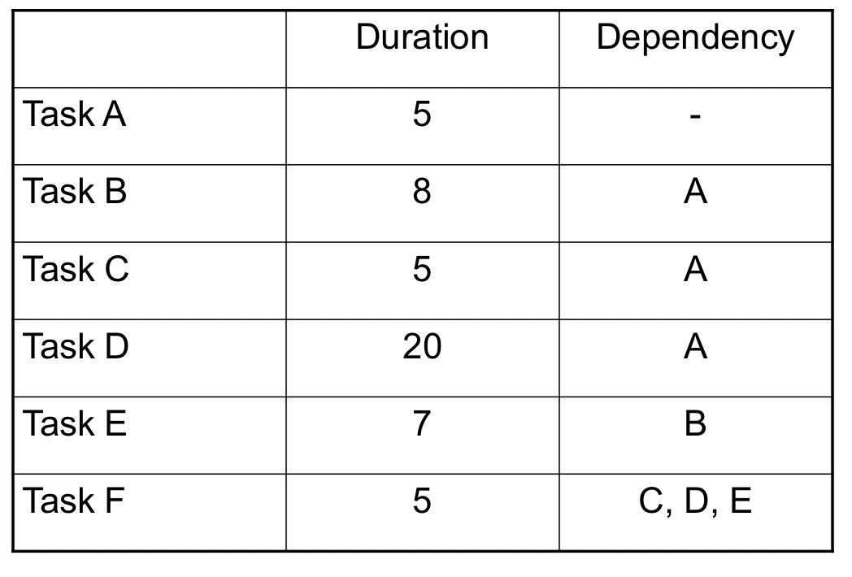
Gantt Chart
Task | D1 | D2 | D3 | D4 | D5 | D6 | D7 | D8 | D9 | D10 | D11 | D12 | D13 | D14 | D15 | D16 | D17 | D18 | D19 | D20 | D21 | D22 | D23 | D24 | D25 | D26 | D27 | D28 | D29 | D30 | D31 | D32
A
B
C
D
E
F

Task | D1 | D2 | D3 | D4 | D5 | D6 | D7 | D8 | D9 | D10 | D11 | D12 | D13 | D14 | D15 | D16 | D17 | D18 | D19 | D20 | D21 | D22 | D23 | D24 | D25 | D26 | D27 | D28 | D29 | D30 | D31 | D32
A
B
C
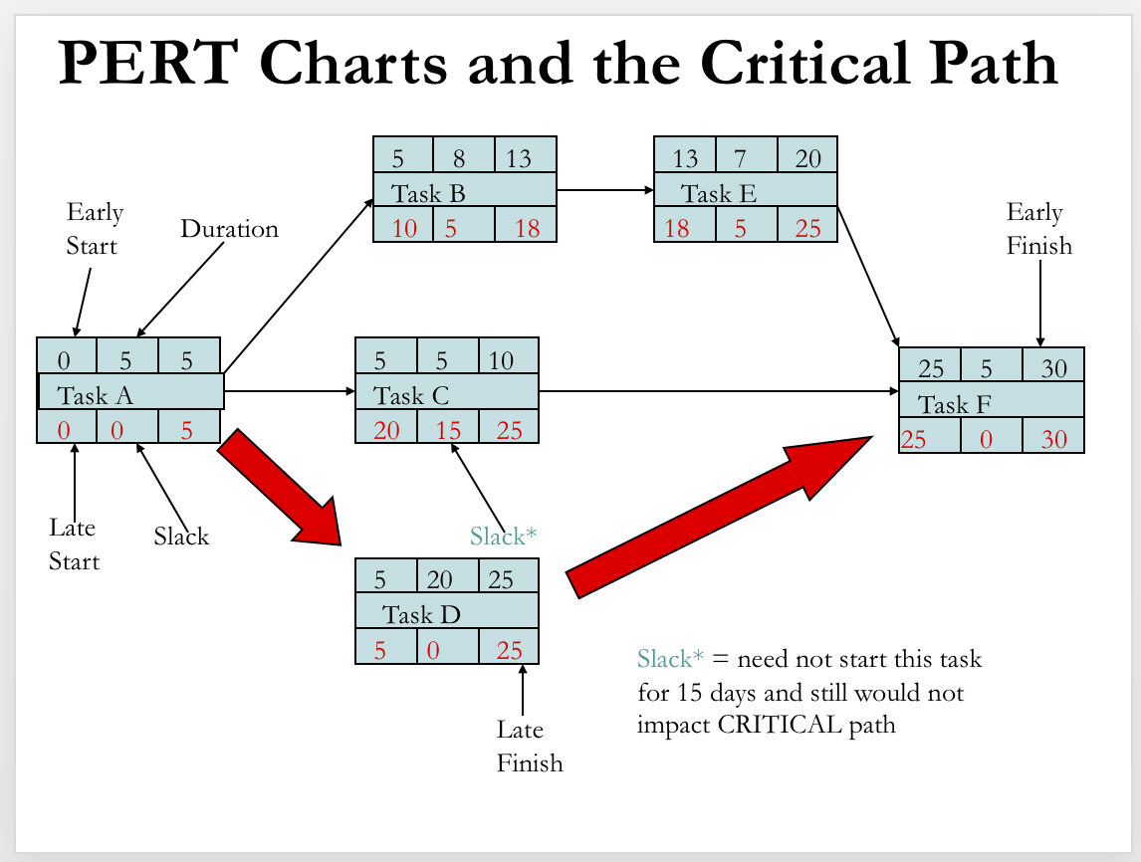
D
E
F

